PLATE-1
0.049 | 1.068 | 0.351 | 0.421 | 0.686 | 0.896 | 0.371 | 0.335 | 0.595 | 0.855 | 1.027 | 0.886
0.477 | 1.148 | 0.77 | 0.271 | 0.59 | 0.286 | 0.99 | 0.927 | 0.818 | 0.782 | 0.803 | 0.71
0.796 | 1.03 | 1.366 | 1.198 | 0.736 | 1.074 | 0.718 | 1.149 | 0.358 | 0.834 | 0.806 | 0.756
1.105 | 0.204 | 1.102 | 1.029 | 0.183 | 0.806 | 0.24 | 0.282 | 0.948 | 0.806 | 0.641 | 0.69
1.329 | 1.041 | 0.396 | 0.263 | 0.223 | 1.347 | 0.628 | 1.11 | 1.04 | 0.885 | 1 | 0.871
1.496 | 0.593 | 0.653 | 1.007 | 0.82 | 0.217 | 0.25 | 1.284 | 0.746 | 0.83 | 0.884 | 0.767
1.597 | 0.92 | 0.212 | 0.76 | 0.409 | 1.181 | 0.723 | 0.867 | 0.818 | 0.81 | 0.749 | 0.866
1.769 | 1.039 | 0.265 | 0.705 | 0.973 | 1.214 | 1.021 | 1.207 | 0.784 | 0.803 | 0.85 | 0.759

8-OHdG
 | abs | expected | result
std1 | 0.049 | 100 | 98.450
std2 | 0.477 | 50 | 52.138
std3 | 0.796 | 25 | 27.282
std4 | 1.105 | 12.5 | 11.071
std5 | 1.329 | 6.25 | 4.160
std6 | 1.496 | 3.13 | 1.655
std7 | 1.597 | 1.56 | 1.237
blank | 1.769 | 0 | 2.429

 |  |  |  |  |  |  |  |  | concentratıon (ng/ml)

Numune | absorbans | result
PLAZMA
Raziye Bayram | 1.068 | 12.60
Emine Şanlı | 1.148 | 9.43
Türkan Sağlam | 1.03 | 14.29
Nida Turhan | 0.204 | 79.96
Kevser İpekçi | 1.041 | 13.79
Nergül Gencöz | 0.593 | 42.14
İrade180219 | 0.92 | 19.85
Serpil Katılmış | 1.039 | 13.88
İlkay Kıl | 0.351 | 64.23
isimsiz | 0.77 | 29.00
Nadire Kıyak | 1.366 | 3.41
Serge Akpınar | 1.102 | 11.19
Gizem Doğan | 0.396 | 59.76
Hilal Özer | 0.653 | 37.40
Tuğba Sökmen | 0.212 | 79.06
Emine Kıl | 0.265 | 73.22
Züriye Aslan | 0.421 | 57.35
Ayşe Uslukuş | 0.271 | 72.57
Meltem Yavuz | 1.198 | 7.71
Hülya Bolat | 1.029 | 14.34
Hanife Akteke | 0.263 | 73.44
Perihan Güzel | 1.007 | 15.37
Gülçin Armağan | 0.76 | 29.67
Semsa Sert | 0.705 | 33.53
Fatma Kocaayak | 0.686 | 34.92
isimsiz | 0.59 | 42.39
Merve Yılmaz | 0.736 | 31.33
İnci Yıldırım | 0.183 | 82.35
Keziban Bozkurt | 0.223 | 77.83
Elif Güzel | 0.82 | 25.75
Zeynep Akbaş | 0.409 | 58.50
Ayşegül Şahin | 0.973 | 17.05
Gülümser Yıldız | 0.896 | 21.19
Emine Kaplan | 0.286 | 70.97
Gülsüm Öztop | 1.074 | 12.35
Hatice Kartal | 0.806 | 26.64
Alev Savaş | 1.347 | 3.78
Esra Yıldırım | 0.217 | 78.50
Nazan Baş | 1.181 | 8.27
Sibel Tunç | 1.214 | 7.20
Fatma Teke | 0.371 | 62.22
Raziye Bayram | 0.99 | 16.20
Derya Yıldırm | 0.718 | 32.60
Melek Gürlevik | 0.24 | 75.95
Münteha Uylos | 0.628 | 39.34
Emine Beyza Fırat | 0.25 | 74.85
Kübra Gözütok | 0.723 | 32.24
Selda Akbulut | 1.021 | 14.71
Hanife Şahin | 0.335 | 65.86
Tuba Akyürek | 0.927 | 19.46
Emsal Kaymak | 1.149 | 9.39
Nuray Albay | 0.282 | 71.40
Nurcan Düzenli | 1.11 | 10.87
Nurgül Avanoğlu | 1.284 | 5.22
Zeynep Yeşil | 0.867 | 22.87
Perihan Güzel | 1.207 | 7.42
Derya Yıldız | 0.595 | 41.98
Deniz Atılgan | 0.818 | 25.87
Ümmühan Saraç | 0.358 | 63.52
Adalet Kalkan | 0.948 | 18.34
FF
Serge Akpınar | 1.04 | 13.84
isimsiz | 0.746 | 30.63
Seçil Çiçek | 0.818 | 25.87
Semsa Sert | 0.784 | 28.07
Hanife Şahin | 0.855 | 23.59
Gülçin Armağan | 0.782 | 28.20
Tuba Akyürek | 0.834 | 24.87
Gizem Doğan | 0.806 | 26.64
Tuba Akyürek | 0.885 | 21.82
Raziye Bayram | 0.83 | 25.12
Derya Yıldız | 0.81 | 26.38
Emine Şanlı | 0.803 | 26.83
Seçil Çiçek | 1.027 | 14.43
Emine Beyza Fırat | 0.803 | 26.83
Gülümser Yıldız | 0.806 | 26.64
Ayşegül Şahin | 0.641 | 38.33
Neslihan Erçelik | 1 | 15.71
FF-SQ
Nergül Gencöz | 0.884 | 21.88
Kıvılcım Saatçi | 0.749 | 30.43
Aslıhan | 0.85 | 23.89
Meltem Yavuz | 0.886 | 21.76
Hilal Özer | 0.71 | 33.17
İlkay Kıl | 0.756 | 29.95
Nuray Albay | 0.69 | 34.63
İrade | 0.871 | 22.64
Derya Yıldırım | 0.767 | 29.20
Fatma Teke | 0.866 | 22.93
Kıvılcım Saatçi | 0.759 | 29.74

PLATE-2
0.043 | 0.785 | 0.577 | 0.723 | 1.071 | 0.912 | 0.971 | 0.811 | 0.804 | 0.722 | 0.731 | 1.521
0.463 | 0.461 | 0.869 | 0.668 | 0.735 | 0.365 | 0.879 | 0.68 | 0.798 | 0.802 | 0.632 | 1.026
0.787 | 0.656 | 0.61 | 0.145 | 1.07 | 0.628 | 0.766 | 0.699 | 0.803 | 1.017 | 0.789 | 0.543
1.102 | 0.687 | 0.614 | 0.609 | 0.845 | 0.716 | 0.787 | 0.79 | 0.122 | 0.643 | 0.625 | 0.685
1.322 | 0.681 | 1.06 | 0.64 | 0.857 | 0.961 | 0.853 | 0.836 | 0.735 | 0.52 | 0.856 | 0.696
1.488 | 0.829 | 0.719 | 0.748 | 0.845 | 0.531 | 0.729 | 0.937 | 0.828 | 0.862 | 1.172 | 0.495
1.581 | 0.953 | 0.679 | 0.747 | 0.728 | 0.905 | 1.011 | 0.779 | 0.821 | 0.899 | 0.894 | 0.856
1.732 | 0.793 | 0.975 | 0.732 | 0.937 | 0.922 | 0.731 | 0.97 | 0.949 | 0.663 | 0.754 | 1.088

8-OHdG
0.043 | 100
0.463 | 50
0.787 | 25
1.102 | 12.5
1.322 | 6.25
1.488 | 3.13
1.581 | 1.56
1.732 | 0
 | abs | expected | result
std1 | 0.043 | 100 | 98.329
std2 | 0.463 | 50 | 52.515
std3 | 0.787 | 25 | 27.111
std4 | 1.102 | 12.5 | 10.710
std5 | 1.322 | 6.25 | 4.108
std6 | 1.488 | 3.13 | 1.767
std7 | 1.581 | 1.56 | 1.449
blank | 1.732 | 0 | 2.452

 |  |  |  |  |  |  |  | concentratıon (ng/ml)

Numune | absorbans | result
FF-SQ
Esra Yıldırım | 0.785 | 27.241
Hanife Akteke | 0.461 | 52.699
Nurcan Düzenli | 0.656 | 36.340
Serpil Katılmış | 0.687 | 34.028
Filiz İrehan | 0.681 | 34.469
Deniz Atılgan | 0.829 | 24.451
Adalet Kalkan | 0.953 | 17.448
Zeynep Akbaş | 0.793 | 26.722
Ümmühan Saraç | 0.577 | 42.590
Hatice Kartal | 0.869 | 22.054
Emine Kıl | 0.61 | 39.916
Gülsüm Öztop | 0.614 | 39.599
Türkan Sağlam | 1.06 | 12.424
Alev Savaş | 0.719 | 31.725
Züriye Aslan | 0.679 | 34.617
Ebru Duman | 0.975 | 16.338
Ayşe Uslukuş | 0.723 | 31.443
Nadire Kıyak | 0.668 | 35.436
Nida Turhan | 0.145 | 85.865
Filiz İrehan | 0.609 | 39.996
Hülya Bolat | 0.64 | 37.564
Emine Kaplan | 0.748 | 29.710
Keziban Bozkurt | 0.747 | 29.779
Merve Yılmaz | 0.732 | 30.813
Nazan Baş | 1.071 | 11.961
Melek Gürlevik | 0.735 | 30.605
Kevser İpekçi | 1.07 | 12.003
Elif Güzel | 0.845 | 23.476
Selda Akbulut | 0.857 | 22.759
Sibel Tunç | 0.845 | 23.476
Münteha Uylos | 0.728 | 31.092
İnci Yıldırım | 0.937 | 18.280
Nurgül Avanoğlu | 0.912 | 19.623
Tuğba Sökmen | 0.365 | 61.904
Zeynep Yeşil | 0.628 | 38.496
Emsal Kaymak | 0.716 | 31.937
Kübra Gözütok | 0.961 | 17.040
Fatma Kocayak | 0.531 | 46.466
Ezgi Çelik | 0.905 | 20.009
GR-SQ
Gülçin Armağan | 0.922 | 19.080
Hatice Kartal | 0.971 | 16.537
Fatma Teke | 0.879 | 21.475
Aslıhan | 0.766 | 28.495
Esra Yıldırım | 0.787 | 27.111
Serpil Katılmış | 0.853 | 22.997
Gülsüm Öztop | 0.729 | 31.022
Deniz Atılgan | 1.011 | 14.608
Zeynep Yeşil | 0.731 | 30.883
Münteha Uylos | 0.811 | 25.573
Gülümser Yıldız | 0.68 | 34.543
İlkay Kıl | 0.699 | 33.155
Melek Gürlevik | 0.79 | 26.916
Nurcan Düzenli | 0.836 | 24.022
Kübra Gözütok | 0.937 | 18.280
Hilal Özer | 0.779 | 27.634
Ebru Duman | 0.97 | 16.587
EmineKaplan | 0.804 | 26.017
Nurgül Avanoğlu | 0.798 | 26.400
Ayşe Uslukuş | 0.803 | 26.080
Nida Turhan | 0.122 | 88.601
Emine Şanlı | 0.735 | 30.605
Ezgi Çelik | 0.828 | 24.513
Hanife Şahin | 0.821 | 24.947
Alev Savaş | 0.949 | 17.654
Filiz İrehan | 0.722 | 31.513
irade | 0.802 | 26.144
Türkan Sağlam | 1.017 | 14.330
Kıvılcım Saatçi | 0.643 | 37.333
Fatma Kocayak | 0.52 | 47.418
Zeynep Akbaş | 0.862 | 22.464
Nadire Kıyak | 0.899 | 20.342
Ümmühan Saraç | 0.663 | 35.811
Züriye Aslan | 0.731 | 30.883
Filiz İrehan | 0.632 | 38.184
Elif Güzel | 0.789 | 26.981
Emine Kıl | 0.625 | 38.731
Raziye Bayram | 0.856 | 22.818
Merve Yılmaz | 1.172 | 8.176
Ayşegül Şahin | 0.894 | 20.622
Perihan Güzel | 0.754 | 29.302
Tuba Akyürek | 1.521 | 1.573
İnci Yıldırım | 1.026 | 13.918
Hanife Akteke | 0.543 | 45.438
Nuray Albay | 0.685 | 34.175
Hülya Bolat | 0.696 | 33.372
Tuğba Sökmen | 0.495 | 49.621
Nergül Gencöz | 0.856 | 22.818
Sibel Tunç | 1.088 | 11.265

PLATE-3
0.048 | 0.745 | 1.066
0.481 | 0.741 | 0.507
0.797 | 0.682 | 0.862
1.115 | 0.761 | 0.513
1.337 | 0.788 | 0.65
1.431 | 0.772 | 1.269
1.544 | 0.694
1.761 | 0.684

8-0HdG
0.048 | 100
0.481 | 50
0.797 | 25
1.115 | 12.5
1.337 | 6.25
1.431 | 3.13
1.544 | 1.56
1.761 | 0
 | abs | expected | result
std1 | 0.048 | 100 | 98.558
std2 | 0.481 | 50 | 51.948
std3 | 0.797 | 25 | 27.420
std4 | 1.115 | 12.5 | 10.819
std5 | 1.337 | 6.25 | 4.036
std6 | 1.431 | 3.13 | 2.354
std7 | 1.544 | 1.56 | 1.270
blank | 1.761 | 0 | 2.060

 |  |  |  | concentratıon (ng/ml)

Numune | absorbans | result
GR-SQ
Keziban Bozkurt | 0.745 | 30.906
Nazan Baş | 0.741 | 31.183
Selda Akbulut | 0.682 | 35.420
Meltem Yavuz | 0.761 | 29.810
Emsal Kaymak | 0.788 | 28.008
Adalet Kalkan | 0.772 | 29.069
Derya Yıldız | 0.694 | 34.535
Kevser İpekçi | 0.684 | 35.272
GR
Sseçil Çiçek | 1.066 | 12.849
Semsa Sert | 0.507 | 49.627
Gizem Doğan | 0.862 | 23.368
Emine Beyza Fırat | 0.513 | 49.100
Neslihan Erçelik | 0.65 | 37.834
Elif Karaca | 1.269 | 5.694

Materyal-metod
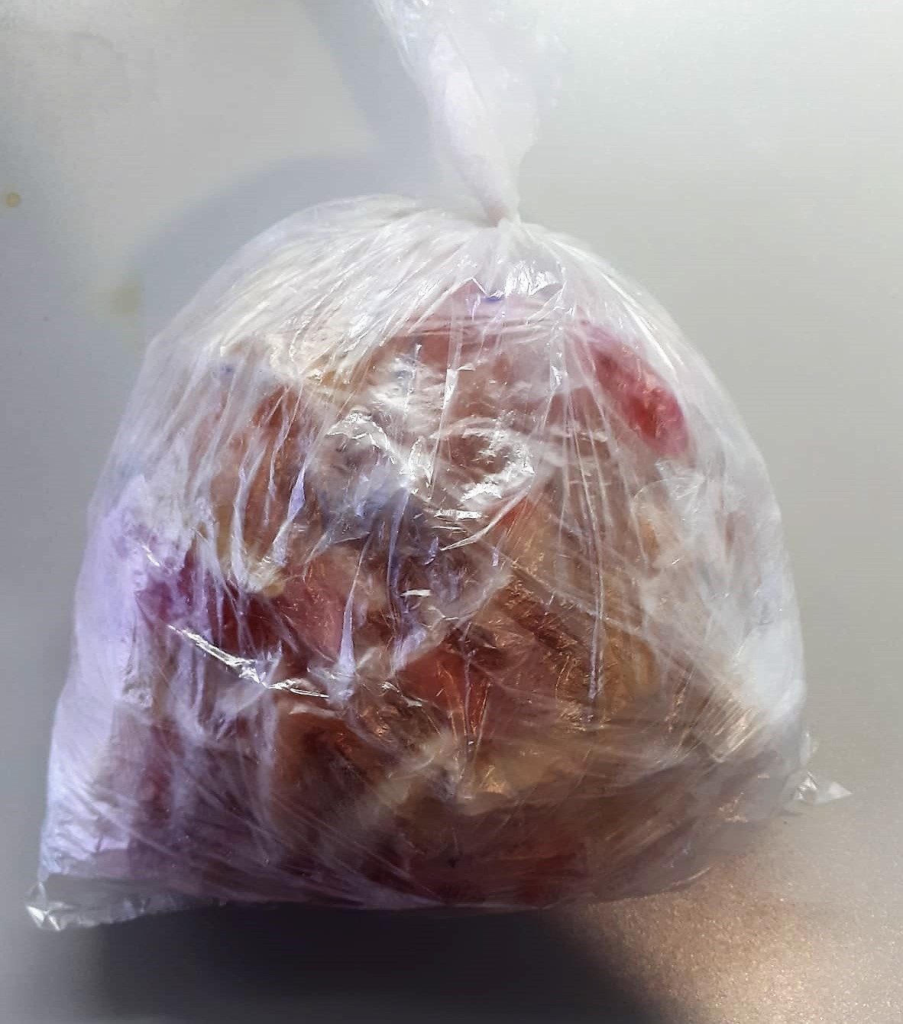
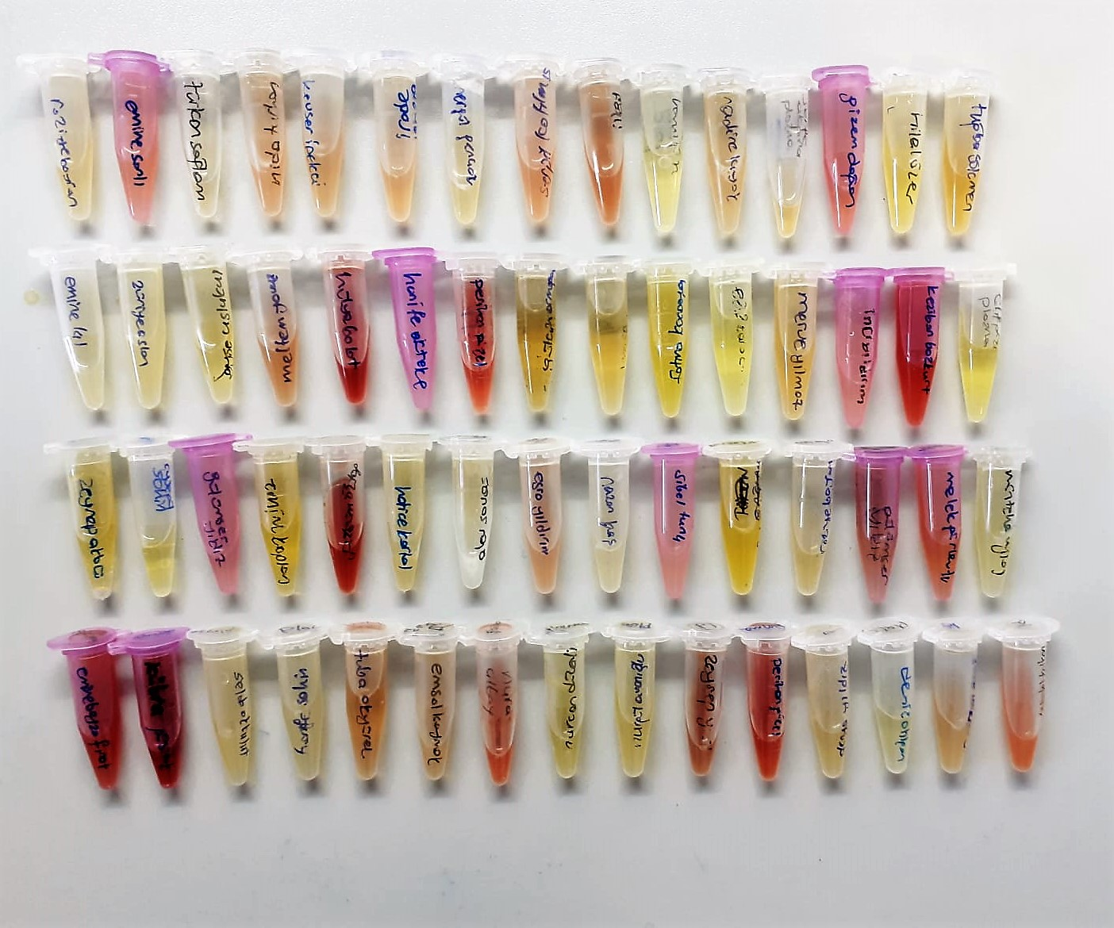
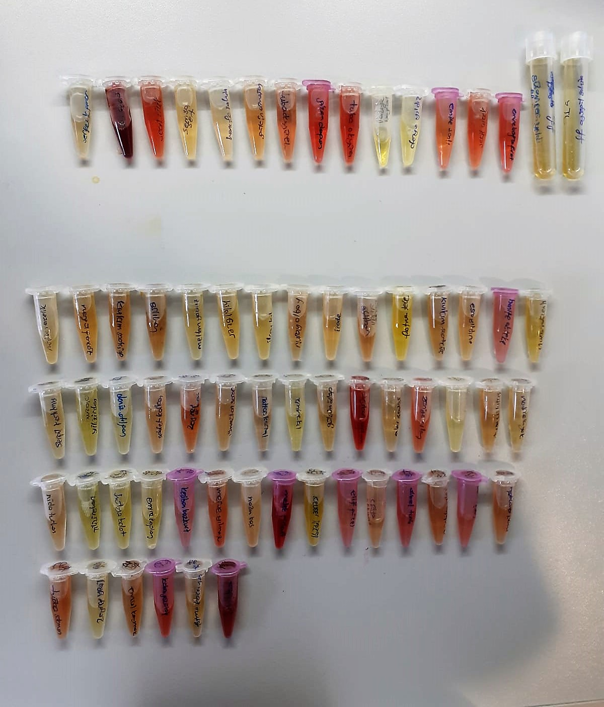
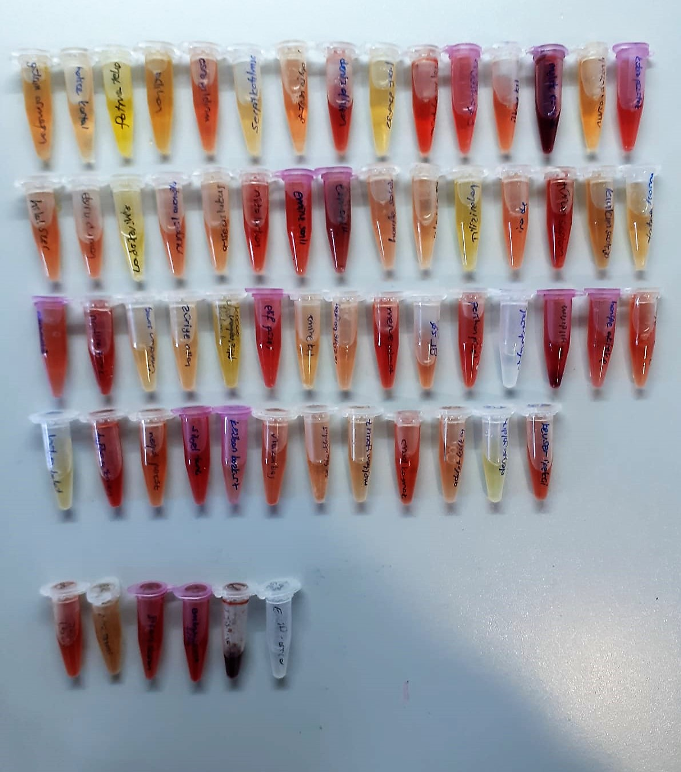
KİT ADI | TÜR | MARKA | LOT | CAT. NO | Yöntem
8-OHdG(8-Hydroxydeoxyguanosine | Universal | Elabscıence | WRLDXFYURS | E-EL-0028 | Elisa
Centrifuge: HETTICH Mıcro 200-R
Microplate Reader: BIO-TEK EL X 800
Auto Strip Washer: BIO-TEK EL X 50

